HOME
 | Total
SO - Ăn tối | #N/A
SO - Ăn trưa | #N/A
TD - Tự do mua sắm | #N/A
SO - Nhà | #N/A
TCTM
Thu
Chi
Tiết kiệm
Đầu tư
Danh mục
Tổng hợp
Báo cáo thu
Báo cáo chi
BC tiết kiệm
BC đầu tư
Số tiền mặt còn lại trong các ví
-
VNĐ
Tài khoản ví Sống
-
VNĐ
Tài khoản ví Tự do tài chính
-
VNĐ
Tài khoản ví Đầu tư
-
VNĐ
Tài khoản ví Tiết kiệm
Phần trăm phân bổ theo danh mục chi
Bảng thống kê Thu - Chi qua các tháng
Tháng
Thu
Chi
Chênh lệch
1
2
3
4
5
6
7
8
9
10
11
12
Tổng
-
-
-
-
-
-
-
-
-
-
-
-
-
-
-
-
-
-
-
-
-
-
-
-
-
-
0
0
0
0
0
0
0
0
0
0
0
0
0
Agribank: 7901 205 167 122
MB Bank: 0347 320 368
BIDV: 4111 0000 7299 84
Viettinbank: 1018 722 70 585
Tổng quan tài khoản gửi tiết kiệm
Tổng số tiền nếu rút hết TKTK:
0 VNĐ
Tổng số tiền chưa gửi tiết kiệm:
0 VNĐ
Tổng số tiền đang gửi tiết kiệm:
0 VNĐ
Tổng số tiền lãi có thể nhận được :
0 VNĐ
Tổng quan tài khoản đầu tư
Số tiền đầu tư có thể có:
-
Tổng số tiền chưa đem đi đầu tư:
0
Tổng số tiền có thể lãi lỗ:
0
VNĐ
VNĐ
VNĐ

THU
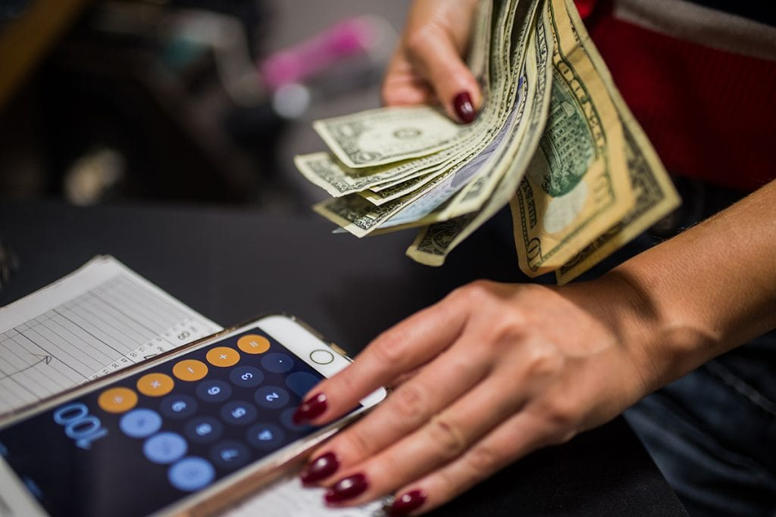
TCTM
Thu
Chi
Tiết kiệm
Đầu tư
Danh mục
Tổng hợp
Báo cáo thu
Báo cáo chi
BC tiết kiệm
BC đầu tư
Version 6.06.2023
Phần trăm phân bổ các ví
HƯỚNG DẪN NHẬP LIỆU
1. Kéo hoặc nhập vào ô ngày tháng ngay dưới bảng
2. Chọn nội dung thu ở cột danh mục thu
3. Nhập nội dung thu
4. Nhập số tiền thu

DANH SÁCH CÁC KHOẢN THU
 | STT | NGÀY THÁNG | DANH MỤC THU | QUỸ - TÀI KHOẢN | NỘI DUNG THU | SỐ TIỀN THU
 | 1 | 2023-01-01 | SO - Lương | SO |  | -
 | 2 | 2023-01-01 | TK - Lương | TK |  | -
 | 3 | 2023-01-01 | DT - Lương | DT |  | -
 | 4 | 2023-01-01 | TD - Lương | TD |  | -

CHI
TCTM
Thu
Chi
Tiết kiệm
Đầu tư
Danh mục
Tổng hợp
Báo cáo thu
Báo cáo chi
BC tiết kiệm
BC đầu tư
Version 6.06.2023
HƯỚNG DẪN NHẬP LIỆU
1. Kéo hoặc nhập vào ô ngày tháng ngay dưới bảng
2. Chọn nội dung thu ở cột danh mục chi
3. Nhập nội dung chi
4. Nhập số tiền chi

DANH SÁCH CÁC KHOẢN CHI
 | STT | NGÀY THÁNG | DANH MỤC CHI | QUỸ - TÀI KHOẢN | NỘI DUNG CHI | SỐ TIỀN CHI
 | 1 | 2023-01-01 | SO - Nhà | SO | Ăn tối | -
 | 2 | 2023-01-02 | SO - Ăn trưa | SO |  | -
 | 3 | 2023-01-03 | SO - Ăn tối | SO |  | -
 | 4 | 2023-01-04 | TD - Tự do mua sắm | TD |  | -

TIET_KIEM
HƯỚNG DẪN NHẬP LIỆU
1. Nhập theo thứ tự các ô được đánh số trong ngoặc tròn
2. Ta cần xem số tiền mặt thực tế hiện có còn lại bao nhiêu để gửi tiết kiệm cho phù hợp
TCTM
Thu
Chi
Tiết kiệm
Đầu tư
Danh mục
Tổng hợp
Báo cáo thu
Báo cáo chi
BC tiết kiệm
BC đầu tư
Version 6.06.2023

 |  | Số tiền tiết kiệm ban đầu |  | 0 VNĐ
 |  | Tổng số tiền nếu rút hết TKTK: |  | 0 VNĐ
 |  | Tổng số tiền chưa gửi tiết kiệm: |  | 0 VNĐ
 |  | Tổng số tiền đang gửi tiết kiệm: |  | 0 VNĐ
 |  | Tổng số tiền lãi có thể nhận được : |  | 0 VNĐ

DANH SÁCH GỬI TIẾT KIỆM
STT | NGÀY THÁNG (1) | DANH MỤC GTK (2) | SỐ TIỀN GỬI (4) | SỐ THÁNG GỬI (5) | LÃI/NĂM (6) | TỔNG LÃI NHẬN ĐƯỢC | TỔNG SỐ TIỀN SAU KHI GỬI (GỒM CẢ LÃI) | TRẠNG THÁI (7) | SỐ TIỀN THỰC TẾ NHẬN ĐƯỢC KHI RÚT (8) | SỐ TIỀN CHÊNH LỆCH SAU KHI RÚT
1 | 2023-01-27 | AGRIBANK |  |  |  | - | - | Đã rút |  | -

DAU_TU
HƯỚNG DẪN NHẬP LIỆU
1. Nhập ngày mua
2. Chọn mã coin để mua
3. Nhập giá lúc mua
4. Nhập số tiền VNĐ bỏ ra mua
1. Nhập ngày bán (bán khi được giá)
TCTM
Thu
Chi
Tiết kiệm
Đầu tư
Danh mục
Tổng hợp
Báo cáo thu
Báo cáo chi
BC tiết kiệm
BC đầu tư
Version 6.06.2023
MUA
BÁN
2. Nhập giá $ lúc bán
5. Nhập tình trạng

 |  | Số tiền đầu tư có thể có: |  | -
 |  | Tổng số tiền chưa đem đi đầu tư: |  | 0
 |  | Tổng số tiền có thể lãi lỗ: |  | 0

DANH SÁCH ĐẦU TƯ
STT | NGÀY MUA | MÃ COIN | GIÁ $ LÚC MUA | VNĐ MUA | SỐ COIN | USDT NHẬN | TÌNH TRẠNG | NGÀY BÁN | GIÁ $ LÚC BÁN | USDT LÚC BÁN | VNĐ THU VỀ | LÃI LỖ
1 | 2023-06-03 | DOGE |  |  | - | $- | Đã bán |  |  | $- | - | -

DANH_MUC
TCTM
Thu
Chi
Tiết kiệm
Đầu tư
Danh mục
Tổng hợp
Báo cáo thu
Báo cáo chi
BC tiết kiệm
BC đầu tư
Version 6.06.2023

DANH MỤC CHI |  |  | DANH MỤC THU |  |  | DANH MỤC NGÂN HÀNG |  |  | DANH MỤC ĐẦU TƯ
STT | DANH MỤC CHI | MÃ TÀI KHOẢN | STT | DANH MỤC THU | MÃ TÀI KHOẢN | STT | DANH MỤC BANK |  | STT | DANH MỤC COIN
1 | SO - Nhà | SO | 1 | SO - Lương | SO | 1 | AGRIBANK |  | 1 | BTC
2 | SO - Điện | SO | 2 | SO - Thưởng | SO | 2 | BIDV |  | 2 | DOGE
3 | SO - Nước | SO | 3 | SO - Làm thêm | SO | 3 | VIETCOMBANK |  | 3 | XMR
4 | SO - Mạng | SO | 4 | SO - Khác | SO | 4 | MB
5 | SO - Gas | SO | 5 | TK - Lương | TK | 5 | VIETTINBANK
6 | SO - Xe cộ | SO | 6 | TK - Thưởng | TK
7 | SO - Ăn sáng | SO | 7 | TK - Làm thêm | TK
8 | SO - Ăn trưa | SO | 8 | TK - Khác | TK
9 | SO - Ăn tối | SO | 9 | DT - Lương | DT
10 | SO - Ăn ngoài | SO | 10 | DT - Thưởng | DT | DANH MỤC TRẠNG THÁI |  |  | DANH MỤC TRẠNG THÁI
11 | SO - Nước uống | SO | 11 | DT - Làm thêm | DT | STT | TRẠNG THÁI BANK |  | STT | TRẠNG THÁI COIN
12 | SO - Nhu yếu phẩm | SO | 12 | DT - Khác | DT | 1 | Đang gửi |  | 1 | Đang giữ
13 | SO - Làm đẹp | SO | 13 | TD - Lương | TD | 2 | Đã rút |  | 2 | Đã bán
14 | SO - Cắt tóc | SO | 14 | TD - Thưởng | TD
15 | SO - Mua sắm | SO | 15 | TD - Làm thêm | TD | DANH MỤC LINK
16 | SO - Khác | SO | 16 | TD - Khác | TD | Binace |  | https://binance.com
17 | TD - Tự do mua sắm | TD |  |  |  | Coinmarketcap |  | https://coinmarketcap.com
18 | TD - Tự do chi tiêu | TD |  |  |  | CoinDesk |  | https://coindesk.com
 |  |  |  |  |  | Coin98 Markets |  | https://markets.coin98.com

TONG_HOP
TCTM
Thu
Chi
Tiết kiệm
Đầu tư
Danh mục
Tổng hợp
Báo cáo thu
Báo cáo chi
BC tiết kiệm
BC đầu tư
Version 6.06.2023

DỮ LIỆU CHUYỂN SHAPE |  |  |  | KHỞI TẠO DỮ LIỆU |  |  | QUỸ THU |  | QUỸ CHI
TÊN QUỸ | QUỸ | TỔNG SỐ TIỀN |  | TÊN QUỸ | QUỸ | TỔNG SỐ TIỀN | QUỸ | TỔNG SỐ TIỀN THU | QUỸ | TỔNG SỐ TIỀN CHI
SỐNG | SO | - |  | SỐNG | SO | - | DT | - | SO | -
TIÊT KIỆM | TK | - |  | TIÊT KIỆM | TK | - | SO | - | TD | -
ĐẦU TƯ | DT | - |  | ĐẦU TƯ | DT | - | TD | - | TỔNG TIỀN | -
TỰ DO TC | TD | - |  | TỰ DO TC | TD | - | TK | - | TK | -
TỔNG TIỀN |  | - |  | TỔNG TIỀN |  | - | TỔNG TIỀN | - | DT | -

 |  |  |  |  | THU
THÁNG | THU | CHI | CHÊNH LỆCH |  | THÁNG | TỔNG TIỀN THU | DM THU | TỔNG TIỀN THU | DM CHI | TỔNG TIỀN CHI
1 | - | - | 0 |  | 1 | 0 | DT - Lương | 0 | SO - Ăn tối | 0
2 | - | - | 0 |  | TỔNG | 0 | TD - Lương | 0 | SO - Ăn trưa | 0
3 | - | - | 0 |  |  |  | TK - Lương | 0 | TD - Tự do mua sắm | 0
4 | - | - | 0 |  |  |  | SO - Lương | 0 | SO - Nhà | 0
5 | - | - | 0 |  |  |  | TỔNG TIỀN | 0 | TỔNG TIỀN | 0
6 | - | - | 0
7 | - | - | 0
8 | - | - | 0
9 | - | - | 0
10 | - | - | 0
11 | - | - | 0
12 | - | - | 0
Tổng | - | - | 0
 |  |  |  |  | CHI
 |  |  |  |  | THÁNG | TỔNG TIỀN CHI
 |  |  |  |  | 1 | 0 | BANK | TIỀN GỬI
QUY ĐỔI PHẦN TRĂM |  | DM CHI | TỔNG TIỀN CHI |  | TỔNG | 0 | AGRIBANK | 0
SO | 0.0% | SO - Ăn tối | #DIV/0! |  |  |  | BIDV | 0
TK | 0.0% | SO - Ăn trưa | #DIV/0! |  |  |  | MB | 0
DT | 0.0% | TD - Tự do mua sắm | #DIV/0! |  |  |  | VIETCOMBANK | 0
TD | 0.0% | SO - Nhà | #DIV/0! |  |  |  | VIETTINBANK | 0
 |  | TỔNG TIỀN | #DIV/0! |  |  |  |  | 0

 |  |  |  |  |  |  | BANK | TỔNG LÃI
 |  |  |  |  |  |  | AGRIBANK | 0
 |  |  |  |  |  |  | BIDV | 0
 |  |  |  |  |  |  | MB | 0
 |  |  |  |  |  |  | VIETCOMBANK | 0 | COIN CHUYỂN SHAPE
 |  |  |  |  |  |  | VIETTINBANK | 0 | BTC | 0
 |  |  |  |  |  |  |  | 0 | DOGE | 0
 |  |  |  |  |  |  |  |  | XMR | 0
 |  |  |  |  |  |  | BANK | % | TỔNG | 0
 |  |  |  |  |  |  | AGRIBANK | 0%
 |  |  |  |  |  |  | BIDV | 0%
 |  |  |  |  |  |  | MB | 0% | SỐ COIN ĐANG GIỮ
 |  |  |  |  |  |  | VIETCOMBANK | 0% | BTC | 0.00000000
 |  |  |  |  |  |  | VIETTINBANK | 0% | DOGE | 0.00000000
 |  |  |  |  |  |  |  |  | XMR | 0.00000000

 |  |  |  |  |  |  |  |  | TÌNH TRẠNG | Đã bán

 |  |  |  |  |  |  |  |  | COIN | % NẮM GIỮ
 |  |  |  |  |  |  |  |  | DOGE | #DIV/0!
 |  |  |  |  |  |  |  |  | TỔNG % | #DIV/0!

BC_THU
 | Total
DT - Lương | 0
TD - Lương | 0
TK - Lương | 0
SO - Lương | 0
TCTM
Thu
Chi
Tiết kiệm
Đầu tư
Danh mục
Tổng hợp
Báo cáo thu
Báo cáo chi
BC tiết kiệm
BC đầu tư
Version 6.06.2023
Bảng thống kê Thu - Chi qua các tháng
Tháng
Thu
Chi
Chênh lệch
1
2
3
4
5
6
7
8
9
10
11
12
Tổng
-
-
-
-
-
-
-
-
-
-
-
-
-
-
-
-
-
-
-
-
-
-
-
-
-
-
0
0
0
0
0
0
0
0
0
0
0
0
0
Biểu đồ thể hiện các khoản thu
Bảng điều khiển lọc tùy chọn

BC_CHI
 | Total
SO - Ăn tối | 0
SO - Ăn trưa | 0
TD - Tự do mua sắm | 0
SO - Nhà | 0
TCTM
Thu
Chi
Tiết kiệm
Đầu tư
Danh mục
Tổng hợp
Báo cáo thu
Báo cáo chi
BC tiết kiệm
BC đầu tư
Version 6.06.2023
Bảng thống kê Thu - Chi qua các tháng
Tháng
Thu
Chi
Chênh lệch
1
2
3
4
5
6
7
8
9
10
11
12
Tổng
-
-
-
-
-
-
-
-
-
-
-
-
-
-
-
-
-
-
-
-
-
-
-
-
-
-
0
0
0
0
0
0
0
0
0
0
0
0
0
Biểu đồ thể hiện các khoản chi
Bảng điều khiển lọc tùy chọn

BC_TIET_KIEM
AGRIBANK | 0
BIDV | 0
MB | 0
VIETCOMBANK | 0
VIETTINBANK | 0
AGRIBANK | 0%
BIDV | 0%
MB | 0%
VIETCOMBANK | 0%
VIETTINBANK | 0%
AGRIBANK | 0
BIDV | 0
MB | 0
VIETCOMBANK | 0
VIETTINBANK | 0
TCTM
Thu
Chi
Tiết kiệm
Đầu tư
Danh mục
Tổng hợp
Báo cáo thu
Báo cáo chi
BC tiết kiệm
BC đầu tư
Version 6.06.2023
Tổng quan tài khoản gửi tiết kiệm
Tổng số tiền nếu rút hết TKTK:
0 VNĐ
Tổng số tiền chưa gửi tiết kiệm:
0 VNĐ
Tổng số tiền đang gửi tiết kiệm:
0 VNĐ
Tổng số tiền lãi có thể nhận được :
0 VNĐ
Biểu đồ thể hiện các khoản GTK theo ngân hàng
Biểu đồ thể hiện các khoản lãi có thể nhận được
Biểu đồ thể hiện % gửi tiết kiệm vào các ngân hàng
Bảng thống kê số tiền đang gửi trong các ngân hàng
1
2
3
4
5
AGRIBANK
BIDV
MB
VIETCOMBANK
VIETTINBANK
0
0
0
0
0
VNĐ
VNĐ
VNĐ
VNĐ
VNĐ

BC_DAU_TU
 | Total
DOGE | #N/A
TCTM
Thu
Chi
Tiết kiệm
Đầu tư
Danh mục
Tổng hợp
Báo cáo thu
Báo cáo chi
BC tiết kiệm
BC đầu tư
Version 6.06.2023
Bảng điều khiển lọc tùy chọn
Một số liên kết tới các trang COIN
Biểu đồ thể hiện % nắm giữ đồng COIN theo số tiền
Bảng thống kê số tiền đầu tư vào các đồng COIN
BTC
0
VNĐ
DOGE
0
VNĐ
XMR
0
VNĐ
Tổng quan tài khoản đầu tư
Số tiền đầu tư có thể có:
-
Tổng số tiền chưa đem đi đầu tư:
0
Tổng số tiền có thể lãi lỗ:
0
VNĐ
VNĐ
VNĐ
Số lượng các đồng COIN đang nắm giữ
0.00000000
0.00000000
0.00000000
Binace
CoinDesk
Coin98 Markets
Coinmarketcap

